通用音效
 | UI音效由通用音效与特殊音效组成
 | 通用音效
 |  | 通用按钮
 |  |  | 通用按钮音效为 ConfirmNormal
 |  |  | 通用按钮包括下列样式

如果点击按钮是打开一个界面，是不是打开界面没有音效，只有按钮音效
对，除非有界面特殊需求音效
如果点击按钮是出现弹窗，就等于会有两个音效
是的

 |  | 通用关闭、取消类按钮
 |  |  | 通用关闭、取消类按钮音效为 ConfirmCancel
 |  |  | 通用按钮包括下列样式

 |  | 通用勾选框
 |  |  | 通用勾选框音效为ConfirmWeak
 |  |  | 通用勾选框包括下列样式

 |  | 通用翻页按钮
 |  |  | 通用翻页按钮音效为Pageturn
 |  |  | 通用翻页按钮包括下列样式

 |  | 通用页签
 |  |  | 通用页签音效为 TabNormal
 |  |  | 通用页签包括下列样式

 |  | 通用下拉列表
 |  |  | 通用下拉列表音效为 ConfirmWeak
 |  |  | 通用下拉列表包括下列样式
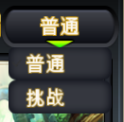
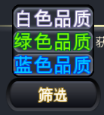
点列表选项还有音效么
有的

 |  |  | 列表项音效为 ConfirmNormal

 |  | 图标音效
 |  |  | 主界面中功能图标按钮音效为 ConfirmNormal

 |  | 3D入口音效 |  |  | 都一样
 |  |  | 点击3D异界副本入口时播放音效为 Normal（暂定） |  | 子3D可以不一样
 |  |  | 点击3D现实副本入口时播放音效为 Normal（暂定）
 |  |  | 点击3D公会入口时播放音效为 Normal（暂定）
 |  |  | 点击3DPVP入口时播放音效为 Normal（暂定）
 |  |  | 点击3D大冒险入口时播放音效为 Normal（暂定）
 |  |  | 点击3D试炼入口时播放音效为 Normal（暂定）
 |  |  | 点击3D通天塔入口时播放音效为 Normal（暂定）
 |  |  | 点击3D抽蛋入口时播放音效为 Normal（暂定）

 |  |  | 其他3D功能入口音效为 ConfirmNormal

 | 特殊音效
 |  | 主UI图标展开按钮

 |  |  | 该按钮音效为 RollingNormal

 |  | tips弹出 |  |  | 不要
 |  |  | 包括装备道具tips、技能tips
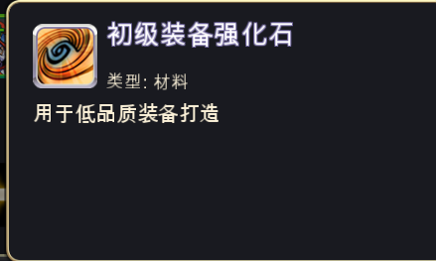
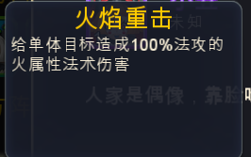

 |  |  | tips弹出音效为TipsOpen

 |  | 非奖励类弹出窗口音效 |  | 有按钮走按钮
 |  |  | 包括二级确认框、宠物信息等弹出窗口
 |  |  | 该类窗口弹出时音效为 ConfirmOpen

 |  | 奖励类弹出窗口音效 |  |  |  | 走特效
 |  |  | 包括各类奖励弹出框（任务、签到等）、扫荡界面、抽蛋、开宝箱、章节奖励
 |  |  | 该类窗口弹出时音效为 CongratWindow

